关系图
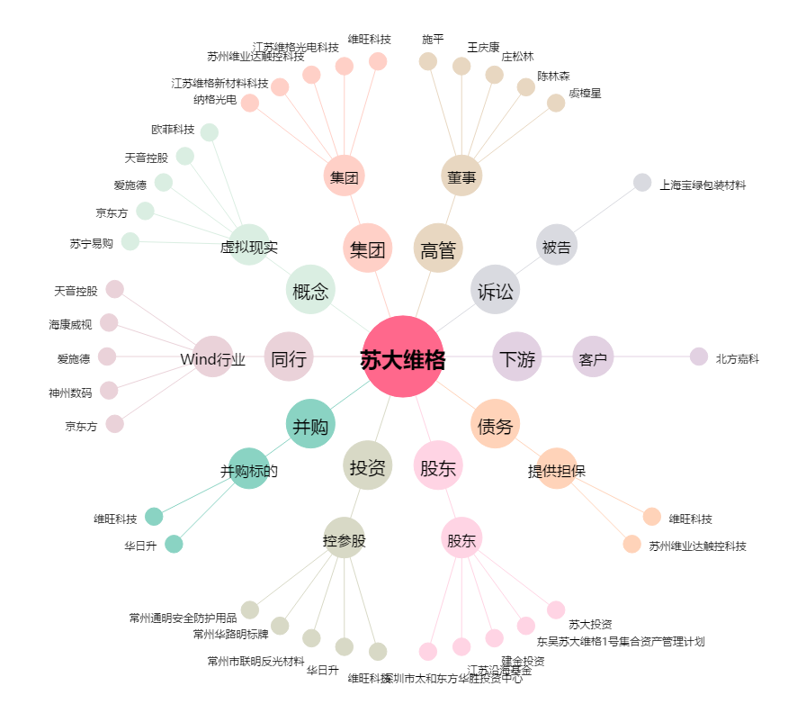
苏大维格[300331.SZ] - 关系概览图

